Лист1
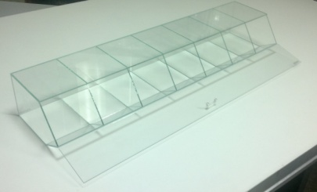

 | СТЕКЛЯННЫЕ ДИСПЕНСЕРЫ ДЛЯ СЫПУЧИХ ПРОДУКТОВ
 | для весового товара: сушеных морепродуктов, орехов, сухофруктов, конфет, мармелада, овощей, фруктов и т.д. и т.п.

 | Формат | Габарит, мм | розница | от 10 шт | от 20 шт | от 30 шт | от 40 шт | от 50 шт
 | 2 секции | 286х150х246 | 1,125р. | 1,069р. | 1,013р. | 956р. | 900р. | 844р.
 | 3 секции | 429х150х246 | 1,500р. | 1,425р. | 1,350р. | 1,275р. | 1,200р. | 1,125р.
 | 4 секции | 572х150х246 | 1,875р. | 1,781р. | 1,688р. | 1,594р. | 1,500р. | 1,406р.
 | 5 секций | 715х150х246 | 2,250р. | 2,138р. | 2,025р. | 1,913р. | 1,800р. | 1,688р.
 | 6 секций | 858х150х246 | 2,625р. | 2,494р. | 2,363р. | 2,231р. | 2,100р. | 1,969р.
 | 7 секций | 1001х150х246 | 3,000р. | 2,850р. | 2,700р. | 2,550р. | 2,400р. | 2,250р.

 | для диспенсеров с опцией VIP приведенные здесь цены расчитываются с коэффициентом 10

Материал: стекло 4 мм, силикон, без ГМО и прочих вредностей :-)
Кристальная прозрачность изделия оптически усиливает визуальную вкусность продукта
Инертны при контакте с пищевыми продуктами, никак не изменят вкусовых качеств
Обеспечивает наилучшую сохранность: продукты не задыхаются и не усыхают
Емкость легко моется и не мутнеет со временем, как это обычно случается с оргстеклом и прочими полимерами

Отличительные приемущественные особенности наших изделий:
Аккуратная сборка, точная геометрия, безопасная кромка, отсутсвие излишков клея, эластичная безударная ручка
Гибкая модульная система, легко собирается в любую конфигурацию, при этом по длинне 3+4=7, 2+3=5 (и т.д.) с точностью до милиметра
Постоянное усовершенствование конструкции диспенсора

Почему заказывать нужно у нас
МЫ ПРОИЗВОДИТЕЛИ: короткие сроки, возможность спец.заказов с индивидуальными отличиями от стандарта
Любой удобный Вам способ оплаты и доставки, наличие добротной упаковки
Расширенная гарантия на все изделия 1 год
Итоговая стоимость партии ВСЕГДА МОЖЕТ БЫТЬ СНИЖЕНА за счет упрощения

Витрина-Сервис Всегда готовы обсуждать любые взаимовыгодные предложения
Волгоградская обл., г. ВОЛЖСКИЙ, ул. Химиков 1 (8443) 38-68-53
Менеджер отдела продаж
+7(960) 894-75-75 Светлана
mail@vitrina-servis.ru
www.vitrina-servis.ru

